상품제안서
[송월] 샤보렌 뉴엔틱 2매 세트 | 상품코드: F20882

 |  |  |  |  |  |  | 02-412-0044 | www.easy1.co.kr
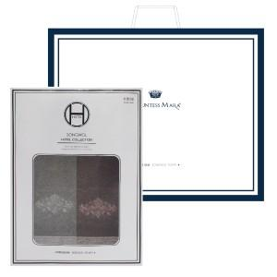

【상세/제작정보】 | ★자수인쇄는 디자인,글자 수 에 따라 추가비용이 발생합니다★

【인쇄/포장옵션】 | 실크, 자수 / 별도문의

【공급단가】 | 수량 | 100~ | 300~ | 500~ | 1,000~ | 3,000~
*VAT별도 | 단가 | 15,240원 | 14,680원 | 14,110원 | 13,550원 | 13,210원

【상품 URL】 | https://dev.easy1.co.kr:443/src/goods_detail.php?gdno=20882

